关系图
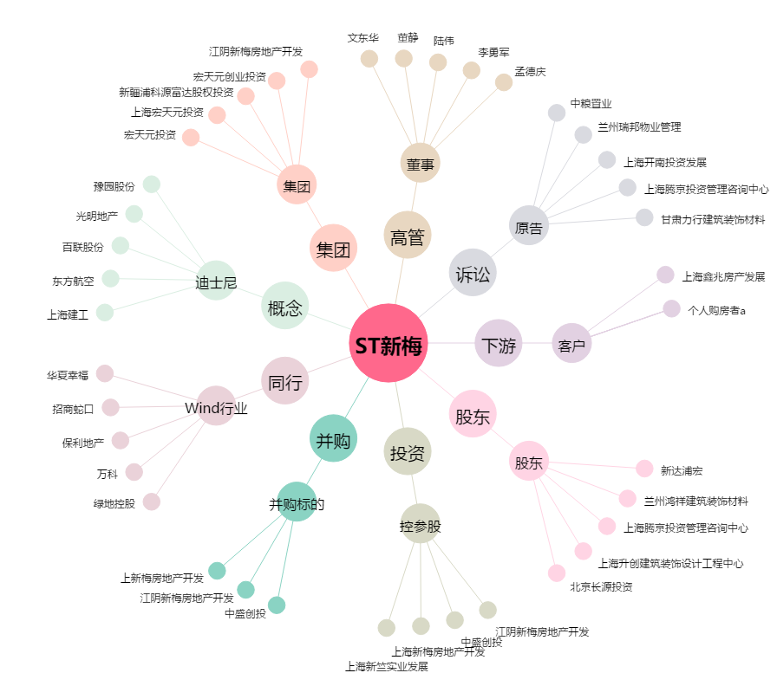
ST新梅[600732.SH] - 关系概览图

